画面遷移
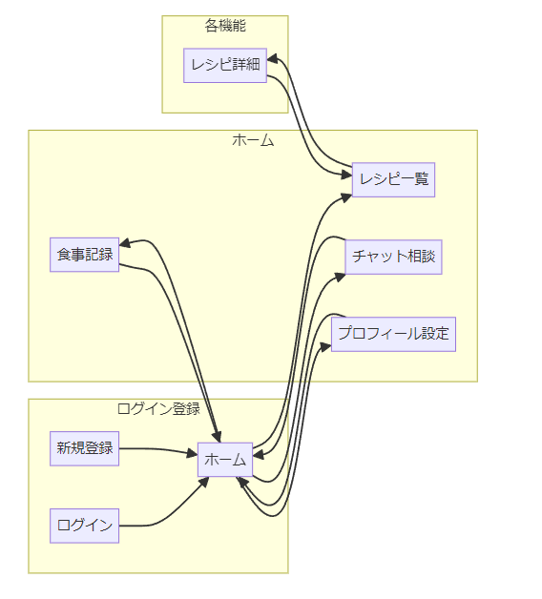
graph LR
subgraph ログイン登録
A[ログイン] --> B[ホーム]
C[新規登録] --> B[ホーム]
end

subgraph ホーム
B[ホーム] --> E[食事記録]
B[ホーム] --> G[レシピ一覧]
B[ホーム] --> H[チャット相談]
B[ホーム] --> L[プロフィール設定]
end

subgraph 各機能
G[レシピ一覧] --> M[レシピ詳細]
end

E[食事記録] --> B[ホーム]
H[チャット相談] --> B[ホーム]
L[プロフィール設定] --> B[ホーム]
M[レシピ詳細] --> G[レシピ一覧]

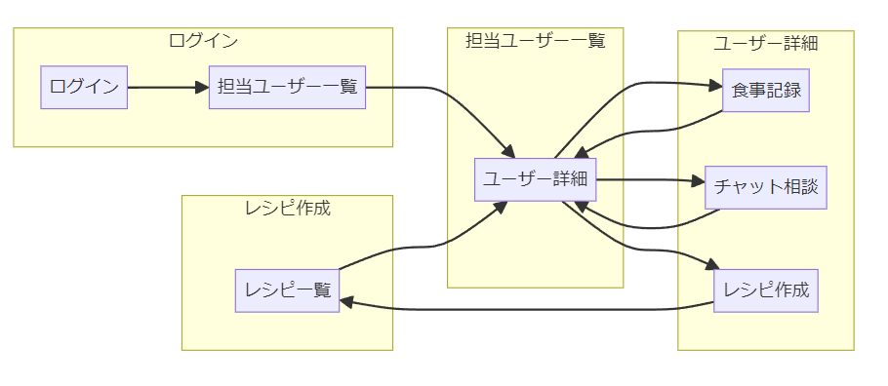
graph LR
subgraph ログイン
P[ログイン] --> Q[担当ユーザー一覧]
end

subgraph 担当ユーザー一覧
Q[担当ユーザー一覧] --> R[ユーザー詳細]
end

subgraph ユーザー詳細
R[ユーザー詳細] --> S[食事記録]
R[ユーザー詳細] --> T[チャット相談]
R[ユーザー詳細] --> V[レシピ作成]
end

subgraph レシピ作成
V[レシピ作成] --> W[レシピ一覧]
end

S[食事記録] --> R[ユーザー詳細]
T[チャット相談] --> R[ユーザー詳細]
W[レシピ一覧] --> R[ユーザー詳細]

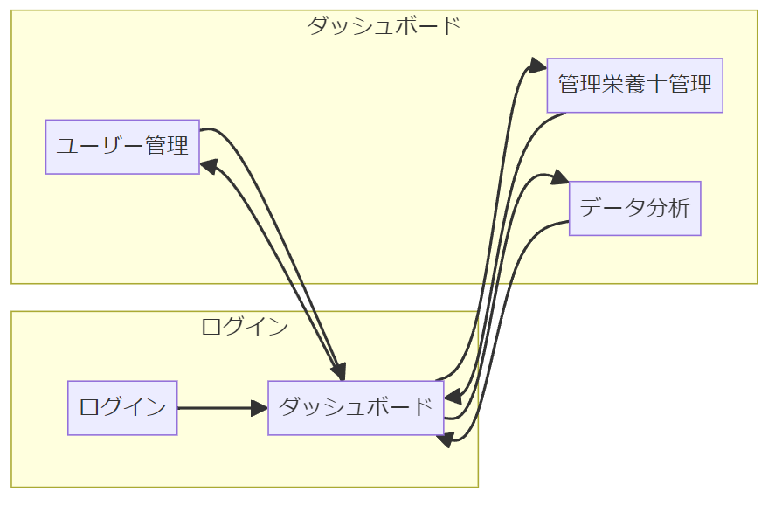
graph LR
subgraph ログイン
X[ログイン] --> Y[ダッシュボード]
end

subgraph ダッシュボード
Y[ダッシュボード] --> Z[ユーザー管理]
Y[ダッシュボード] --> AA[管理栄養士管理]
Y[ダッシュボード] --> AC[データ分析]
end

Z[ユーザー管理] --> Y[ダッシュボード]
AA[管理栄養士管理] --> Y[ダッシュボード]
AC[データ分析] --> Y[ダッシュボード]

AWS構成
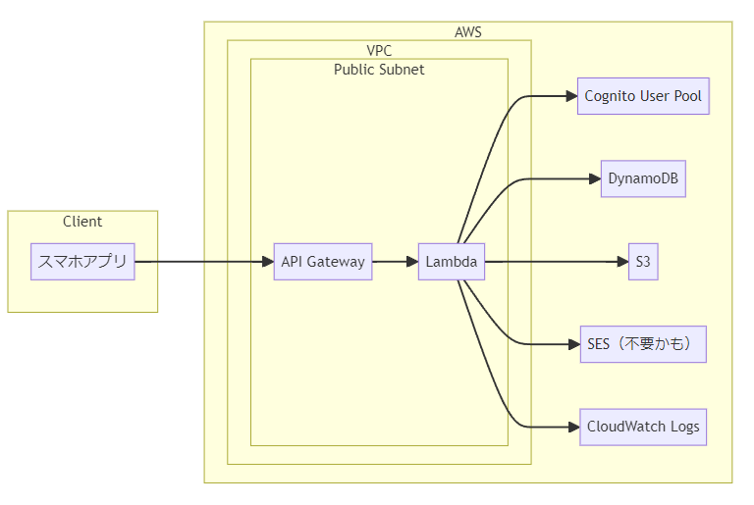
graph LR
subgraph Client
A[スマホアプリ]
end

subgraph AWS
subgraph VPC
subgraph Public Subnet
B[API Gateway]
C[Lambda]
end
end
E[Cognito User Pool]
G[DynamoDB]
H[S3]
J[SES（不要かも）]
I[CloudWatch Logs]
end

A --> B
B --> C
C --> E
C --> G
C --> H
C --> I
C --> J

